Dataformat og skiltelayout
Dataformat |  |  |  |  | Eksempel:
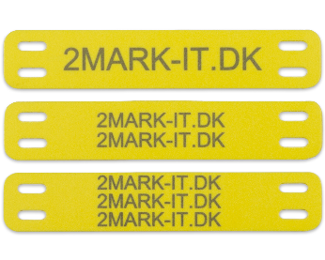
L1
L2
L3
Bemærk ! (GÆLDER KUN PUR)
Standard, mærker med to linjer, laves
L1 med stor tekst og L2 med lille tekst

Ønskes samme størrelse på linje et og to. |  | Samme str. på L1 & L2
Så husk at sætte X i afkrydsningsfeltet.

Ved lange tekster krympes teksten |  | Min. tekst højde |  | mm
automatisk så det passer på mærket.
Er der et krav til minimums højde på teksten
angiv dettet i feltet.

L1 | L2 | L3 | Antal | - udfyldes kun hvis antallet ikke er ens.

 |  |  | 0

